ECR
工程变更申请书（ECR）

变更申请时间 |  | 2024.8.28 | 车型代号 | 重汽3.0 | 变更申请输入文件 | 商务输入
客 户 名 称 |  | 重汽 | 提 出 人 |  | ECR编号 | ECR0010868
总成名称 |  | 驾驶员座椅总成 |  |  | 总成件号 | SHT0016456
零/部件名称 |  | 主驾靠背发泡总成 |  |  | 零/部件件号： | SHT0011911
项目阶段 |  |  |  |  | 变更零件类型
更改类型
更改原因 |  |  |  |  | 是否需提交客户批准
更改等级
 |  | 较大的更改： 该更改将影响产品的外形、安装或功能 |  | 重要的过程更改： 对客户而言该更改有明显的外观变化 | 对产品成本、库存、质量成本等影响的更改，对客户无直接影响 |  | 1.文件、试验、工作流程等附带的更改 2.内部流程或工艺更改 该更改对客户、产品成本或库存无影响
变 更 申 请 内 容 | 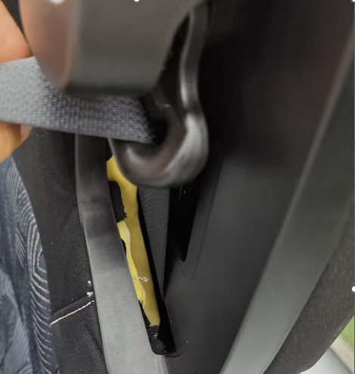 变更申请前： 1.驾驶员座椅总成（SHT0016456）整椅装配后 安全带出口处发泡外漏。 并且此处发泡为凹凸模具的分模线位置无法在 发泡生产时加上毛毡布。 2.重汽客户座椅无出厂日期标识，对不同批次产品无法进行识别 3.重汽3.0项目主驾包装膜借用H6项目为无纺布包装袋 |  |  |  | 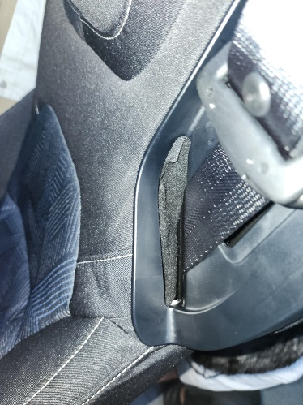 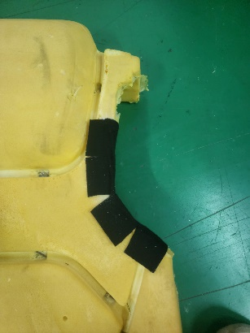 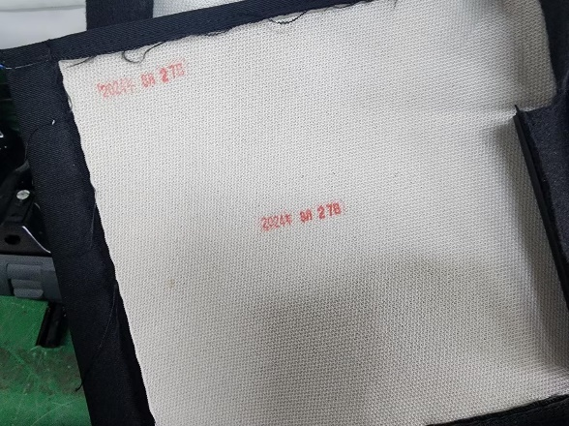 变更申请方案： 1.发泡车间在生产主驾靠背发泡（SHT0011911）后需人工黏贴黑色毛毡布（SHT0017557）黏贴后的效果图如图一、二。 2.增加可追溯性标识，座椅在总装生产质检后在座椅尾帘处加盖出厂日期印章。如图三所示（印章最高不小于10mm） 图一 图二 图三 3.重汽3.0均使用汕德卡项目塑料包装膜（有扶手孔、安全带孔特征） SHT0013881（靠背塑料包装套）、SHT0013883（坐垫塑料包装套）、SHT0012488（扶手包装膜）

 |  |  |  |  | 是否影响其它项目？（下列填写项目名称）
 |  |  |  |  | 重汽
验证\试验方式 |  |  |  |  |  |  | 是否影响制造过程

是否影响物流 |  |  |  |  | 批准后进行更改所需时间 |  | 15个工作日
变 更 实 现 方 案 | 产品单件成本增加测算 |  |  |  | 测算部门： | 采购/前期采购部 |  | 测算人：
 | 护面变化成本增加测算 |  |  |  | 测算部门： | 造型部 |  | 测算人：
 | 模具、焊胎、工装、包装运输等更改费用 |  |  |  | 测算部门： | 工艺部 |  | 测算人：
 | 塑料件模具更改费用 |  |  |  | 测算部门： | 模具科 |  | 测算人：
 | 检具更改费用 |  |  |  | 测算部门： | 前期质量部 |  | 测算人：
 | 其他费用 |  |  |  | 测算部门： | 产品开发部 |  | 测算人：
 | 总成单台成本
 | 直接更改费用
 | 库存管控通知（工厂、供应商半成品和成品） |  |  |  | 测算部门： | 工厂物料管理部门 |  | 测算人：
编制： |  |  | 审 核：（审核ECR内容汇总费用并确定审批人员） |  |  | 批 准：
项目审核 |  |  |  |  | 副总经理/技术总监批准
注1. 工程变更申请及评审表的批准仅是同意启动变更的相关工作（如验证、试验）。《工程变更通知书》才是官方的变更批准文件。
备注： 1.变更申请：需要单独上传变更前后对比图片及原因验证报告；（文件命名为XXX项目变更前，XXX项目变更后） 2.ECR申请批准后，完善对策验证报告上传；流程流转至项目经理处，发起ECN。

设计变更履历跟踪表
设计变更履历跟踪表
序号 | 设变车型 | 影响车型 | 项目经理 | 提出部门（设变输入的部门） | 设变单件数量 | 设变阶段 | 客户ECO编号 | 内部ECO编号 | 产品类别 | 所属总成 | 变更点数 | 产品名称 | 涉及几套模具、检具工装 | 主责判定 | 主责部门 | 设变原因分类 | 设变原因简述 | 设变前描述 | 设变后描述 | 零件设变次数 | 预估工装费用：工装、模具、检具、夹治具（元） | 预估单件成本变更（元） | 单台用量 | 设变日期 | 目标切换申请日期（最近7天内，显示黄色底纹） | 目标切换时间-ECO（最近7天内，显示黄色底纹） | 是否需要开展再发防止 | 再发防止措施 | 再发防止完成时间 | 取号人员 | 取号部门 | 生产单位 | 实际工装费用：工装、模具、检具、夹治具（元） | 实际单件成本变更（元） | 实际单台成本变更（元） | 实际切换申请日期 | 未按时发布切换申请原因 | 责任人 | 责任部门 | 延期后计划切换申请发布时间 | 实际切换时间 | 未按时切换原因 | 责任人 | 责任部门 | 延期后计划切换时间 | 状态 | 备注

例子
1 | CHB131 | CHB131 | 赵雷 | 内外饰设计部 | 4 | PT阶段 | ECO-0078847 | ECO-YS-1144-CHB131B | 门板 | 四门扶手总成 | 2 | 四门扶手骨架 | 1 | 研究院内部 | 软饰工程部 | 品质提升 | 面差、间隙 | 问题1.左前门开关面板与扶手前段面差不均； | 问题1：左前门扶手前段渐变加胶1mm（共1处）； | 3 | ¥7,500.00 | ¥0.30 | 2 | 2017-12-27 | 2017-12-29 | 2018-01-15 | 是 | 失效库 | 2017-12-29 | 郭永亮 | 总装工程部 | 徐水内外饰
 |  |  |  |  |  |  |  |  |  |  |  |  |  | 外部 | 内外饰设计部 | 品质提升 | 面差、间隙 | 问题2.左前门扶手、拉手盒与中护板配合处存在三角洞； | 问题2：扶手骨架尖角处渐变加胶1mm（共1处）；

注意：
1、设变取号原则
1)使用同模具/工装/检具的零件可以在一份设计变更单中，不同的需要取多个编号。
2）配置变更除外。
2、同一设计变更单内可以有多个变更点需逐条填写。

Sheet1
 | 评审报告

评审项目 | 一汽座椅靠背骨架底部钢丝与机械腰托固定方案变更

评审地点 | 试制车间 | 评审时间 | 2023.2.8

参加人员

评审内容 | 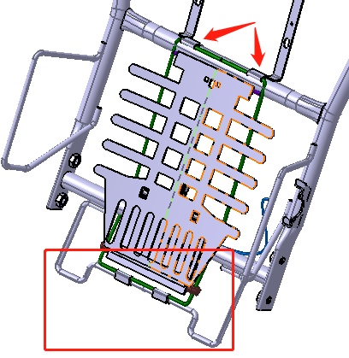 问题： 一汽客户反馈座椅安装时存在夹手问题，进行 方案整改 解决方案： 1.增大坐垫与靠背骨架之间的空间，将靠背骨 架底部钢丝进行弯折上升30mm。 2.由于机械腰托安装在座椅靠背底部钢丝上， 机械腰托结构也相对上升30mm,且机械腰托上 端安装位置进行变更，如图所示 评审内容： 1.机械腰托上升后是否对座椅功能及舒适性造 成影响。 2.针对一汽反馈的问题，结构变更后成本整体 上升0.65元，并且靠背骨架在陕汽项目等项目 也使用，存在后续陕汽反馈靠背夹手问题的隐 患，是否将所有使用该靠背骨架的项目进行统 一整改。

评审意见

评审会签

